2.1.アカウント回復用メールアドレス入力画面
2.1.アカウント回復用メールアドレス入力画面
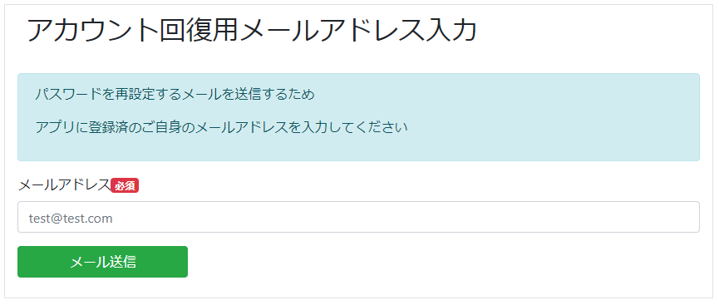

2.1.1.画面レイアウト

 | # | 項目名 |  |  |  | タグ種別 |  | 属性 |  | 桁 | 必須 |  | その他
 | 1 | メールアドレス |  |  |  | 入力 |  | メールアドレス形式 |  | 64 | ◯：必須
 | 2 | メール送信ボタン |  |  |  | ボタン

2.1.2.処理詳細

 | # | アクション |  | 処理概要 |  |  | 処理詳細 |  |  |  |  | 例外概要 |  |  | 例外詳細
 |  |  |  |  |  |  |  |  |  |  |  |  |  |  | 条件 | エラーコード |  | エラーメッセージ
 | 1 | 初期表示 |  | - |  |  | - |  |  |  |  | - |  |  | - | - |  | -
 | 2 | メール送信ボタン押下 |  | 入力チェック実施 |  |  | - |  |  |  |  | 必須チェック |  |  | メールアドレスが未入力の場合 | - |  | メールアドレスが未入力です
 | 3 |  |  |  |  |  |  |  |  |  |  | 最大桁数チェック |  |  | メールアドレスの入力桁数が64桁以下でない場合 | - |  | メールアドレス形式ではありません
 | 4 |  |  |  |  |  |  |  |  |  |  | 属性チェック |  |  | メールアドレスがメールアドレス形式でない場合 | - |  | メールアドレス形式ではありません
 | 5 |  |  | アカウント情報を検索 |  |  | 2.1.3.1.アカウント情報検索 参照 |  |  |  |  | ユーザIDチェック |  |  | ユーザIDがnullまたは半角数字以外 | DW0026 |  | ユーザIDが未指定または半角数字以外です seq_user_id=${ユーザID}
 | 6 |  |  |  |  |  |  |  |  |  |  | アカウント存在チェック |  |  | 検索結果が0件の場合 | DW0026 |  | ユーザIDと紐づくアカウント情報がありません
 | 7 |  |  | アカウント回復トークンを登録 |  |  | 2.1.3.2.アカウント回復トークン登録 参照 |  |  |  |  | - |  |  | - | - |  | -
 | 8 |  |  | SESでパスワード再設定メールを送信 |  |  | 2.1.4.1.アカウント回復メール送信 参照 |  |  |  |  | - |  |  | - | - |  | -
 | 9 |  |  | アカウント回復用メール送信完了画面表示 |  |  | [2.2.アカウント回復用メール送信完了画面]シート参照 |  |  |  |  | - |  |  | - | - |  | -

2.1.3.DB処理

 | 2.1.3.1.アカウント情報検索
 |  | SELECT
 |  |  | *
 |  | FROM
 |  |  | ACCOUNT
 |  | WHERE
 |  |  | MAIL_ADDRESS = 入力情報.メールアドレス

 | 2.1.3.2.アカウント回復トークン登録
 |  | 入力 |  |  | 項目名 |  |  |  | 編集仕様 |  |  |  |  | 出力 |  |  | 項目名
 |  |  |  |  |  |  |  |  | 採番 |  |  |  |  | アカウント回復トークン登録 |  |  | アカウント回復トークンID
 |  | 2.1.3.1.アカウント情報検索で取得したアカウント情報 |  |  | ユーザID |  |  |  |  |  |  |  |  |  |  |  | ユーザID
 |  |  |  |  |  |  |  |  | 入力情報.メールアドレスをSHA-256でハッシュ化した値を設定 |  |  |  |  |  |  |  | トークン
 |  |  |  |  |  |  |  |  | システム日時 |  |  |  |  |  |  |  | トークン作成日時
 |  |  |  |  |  |  |  |  | システム日時 |  |  |  |  |  |  |  | 更新日時
 |  |  |  |  |  |  |  |  | システム日時 |  |  |  |  |  |  |  | 登録日時

2.1.4.備考

 | 2.1.4.1.アカウント回復メール送信
 |  | 以下のメールを送信する
 |  | 項目名 |  | 設定内容
 |  | To |  | 入力情報.メールアドレス
 |  | Title |  | "パスワード再設定${YYYYMMDD形式のシステム日付}"
 |  | メール本文 |  | 92_テンプレート一覧.xlsx #1 シート参照

2.3.パスワード再設定画面
2.3.パスワード再設定画面

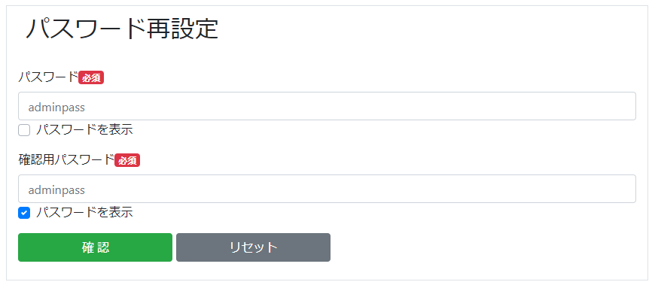

2.3.1.画面レイアウト

 | # | 項目名 |  |  |  | タグ種別 |  | 属性 | 桁 | 必須 |  | その他
 | 1 | パスワード |  |  |  | 入力 |  | 半角英数字 | 2020-02-16 | ◯：必須
 | 2 | パスワードを表示 |  |  |  | チェックボックス |  |  |  | △：任意
 | 3 | 確認用パスワード |  |  |  | 入力 |  | 半角英数字 | 2020-02-16 | ◯：必須
 | 4 | パスワードを表示 |  |  |  | チェックボックス |  |  |  | △：任意
 | 5 | 確認ボタン |  |  |  | ボタン
 | 6 | リセットボタン |  |  |  | ボタン

2.3.2.処理詳細

 | # | アクション |  |  | 処理概要 |  | 処理詳細 |  |  |  | 例外概要 |  | 例外詳細
 |  |  |  |  |  |  |  |  |  |  |  |  | 条件 | エラーコード | エラーメッセージ
 | 1 | 初期表示 |  |  | URLチェック |  | - |  |  |  | 必須チェック |  | URL.トークンが未入力の場合 | - | トークンが未指定です
 | 2 |  |  |  |  |  |  |  |  |  |  |  | URL.ユーザIDが未入力の場合 | - | ユーザIDが未指定または半角数字以外です seq_user_id=${URL.ユーザID}
 | 3 |  |  |  |  |  |  |  |  |  | 型チェック |  | URL.ユーザIDが半角数字の場合 | - | ユーザIDが未指定または半角数字以外です seq_user_id=${URL.ユーザID}
 | 4 |  |  |  | アカウント情報を検索 |  | 2.3.3.1.アカウント情報検索 参照 |  |  |  | ユーザIDチェック |  | ユーザIDがnullまたは半角数字以外の場合 | DW0026 | ユーザIDが未指定または半角数字以外です seq_user_id=${ユーザID}
 | 5 |  |  |  | - |  | - |  |  |  | アカウント存在チェック |  | 検索結果が0件の場合 | DW0026 | ユーザIDと紐づくアカウント情報がありません
 | 6 |  |  |  | アカウント回復トークンを検索 |  | 2.3.3.2.アカウント回復トークン検索 |  |  |  | トークン検証 |  | 検索結果が0件の場合 | DW0026 | トークンが不正または無効です
 | 7 | 確認ボタン押下 |  |  | パスワード再設定確認画面表示 |  | [2.4.パスワード再設定確認画面]シート 参照 |  |  |  | - |  | - | - | -
 | 8 | リセットボタン押下 |  |  | 入力情報をクリア |  | - |  |  |  | - |  | - | - | -

2.3.3.DB処理

 | 2.3.3.1.アカウント情報検索
 |  | SELECT
 |  |  | *
 |  | FROM
 |  |  | ACCOUNT
 |  | WHERE
 |  |  | SEQ_USER_ID = URL.ユーザID

 | 2.3.3.2.アカウント回復トークン検索
 |  | SELECT
 |  |  | *
 |  | FROM
 |  |  | ACCOUNT_RECOVERY_TOKEN
 |  | WHERE
 |  |  | SEQ_USER_ID = URL.ユーザID
 |  |  |  | AND
 |  |  | TOKEN = URL.トークン
 |  |  |  | AND
 |  |  | TOKEN_CREATE_DATE > (システム日時 - 1)

2.3.4.備考

